Sheet1


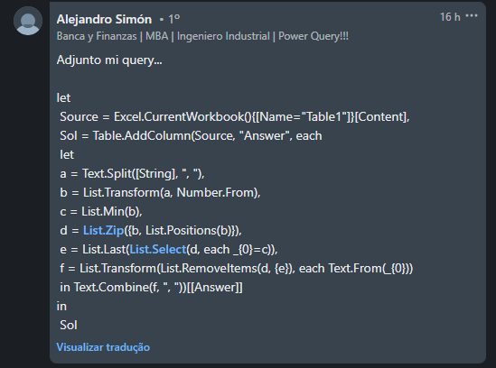
String | Answer Expected
3, 4, 2, 5 | 3, 4, 5
3, 2, 4, 2, 5, 2 | 3, 2, 4, 2, 5
8, 12, 8, 16, 11 | 8, 12, 16, 11
9
5, 5, 5, 5 | 5, 5, 5
198, 101, 198, 101, 198, 101 | 198, 101, 198, 101, 198

Remova o último número mínimo de determinadas cadeias de caracteres. Ex. 2, 8, 2, 4, 2, 5 2 é mínimo e o último 2 está entre 4 & 5. Assim, a resposta seria 2, 8, 2, 4, 5.

